FORMATO GQ-016
PROPUESTA DE MEJORA | PROPUESTA DE MEJORA O INNOVACIÓN |  |  |  | REGISTRO
 |  |  |  |  | COPIA CONTROLADA
 |  |  |  |  | COD GQ-016-R | VERSION 0,5
 |  |  |  |  | FECHA 18-mar-21 | PAGINA 1 DE 1

Nombre de la propuesta: | Activar sistema de control de acceso en la puerta de ingreso a la Empresa (timbre y Video)
Nombre de la persona o equipo que genera la PM: | Jaime Andres Alzate Suaza

SITUACIÓN INICIAL |  |  | SITUACIÓN FINAL
Sistema desactivado hace mas de 5 meses |  |  | Activar Sistema para evitar los riesgos y novedades relacionados

FOTO O DIBUJO INICIAL |  |  | FOTO O DIBUJO FINAL
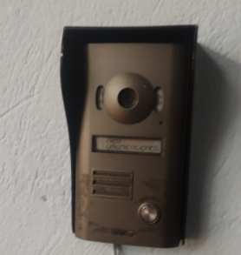 |  |  | 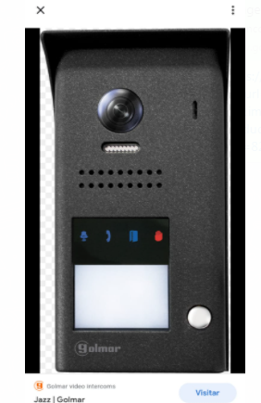 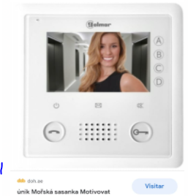

Objetivo: | Evitar el retiro del personal de transportadoras debido a que solo tocan el timbre o no se escucha cuando tocan la puerta y se devuelven sin entregar los envíos a recibir, evitar el riesgo de robo y/o perdida de equipos y elementos quedan sin un control visual, ya que se deja la puerta abierta especialmente los Sábados que no va el personal Administrativo (Recepción) y que se que la puerta queda abierta.
Alcance: | Impacta inicialmente el Area de Logistica ya que son las transportadoras las que se están devolviendo, pero si se deja la puerta abierta, se corre un gran riesgo con todo los activos de la empresa.
Requerimientos: | El recurso existe, es solo revisar, validar , activar y realizar seguimiento.

Elaborado por: Coordinadora Sistemas Integrados de Gestión Natalia Lopez Marin |  | Revisado por: Dirección de I+D Marlon Alberto Henandez Arboleda |  | Aprobado por: Director de procesos Walter Jimenez

